Sheet4
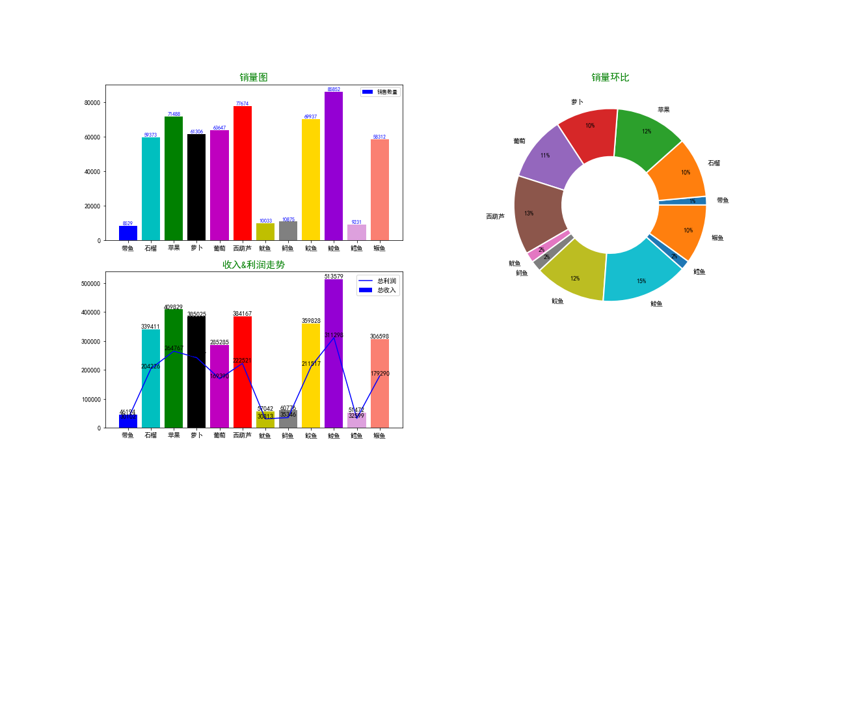

Sheet3
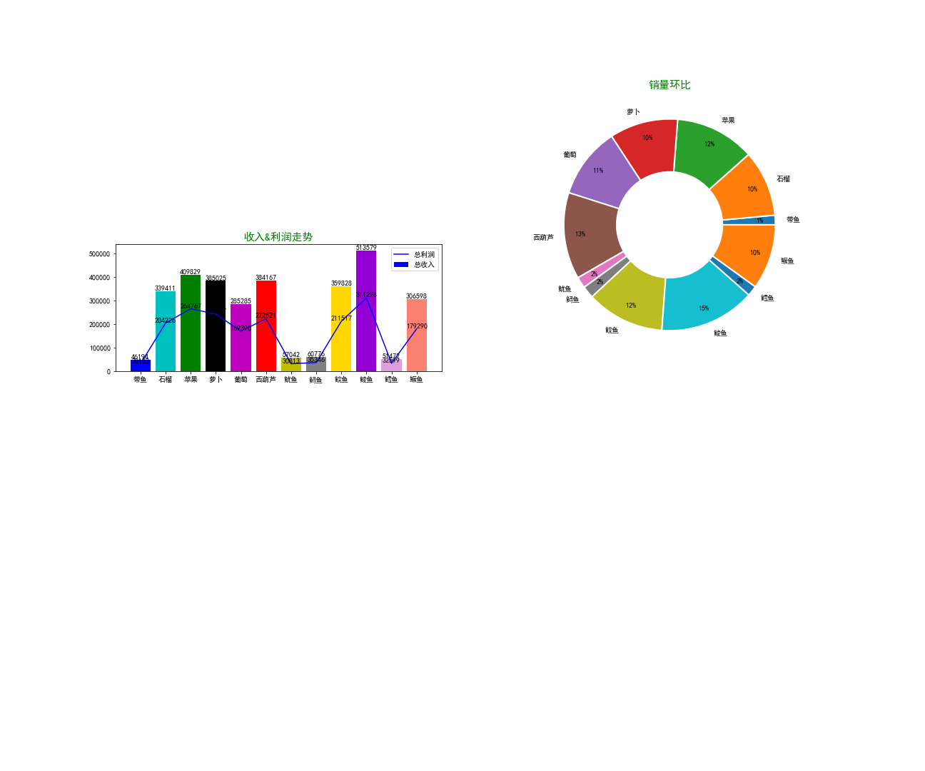

Sheet2
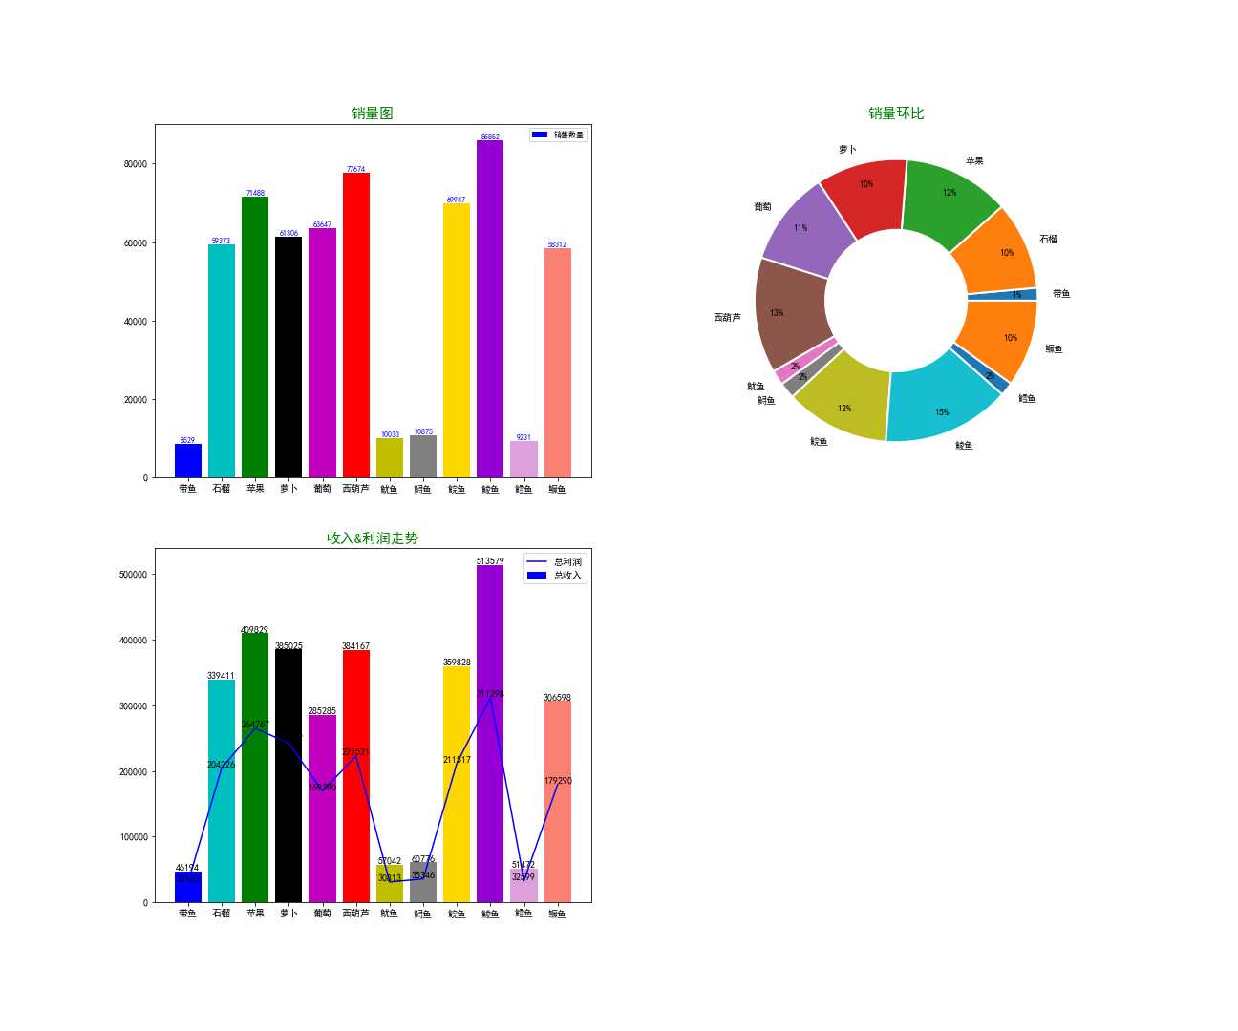

Sheet1

物品 | 交易编号 | 销售数量 | 单位售价 | 单位成本 | 总收入 | 总成本 | 总利润
带鱼 | 18355 | 8529 | 203.8 | 79.02 | 46194.06 | 16091.42 | 30102.64
石榴 | 38664 | 59373 | 415.64 | 167.6 | 339411.7 | 135185.18 | 204226.52
苹果 | 42491 | 71488 | 505.26 | 180.5 | 409829.72 | 145062.54 | 264767.18
萝卜 | 35689 | 61306 | 447.14 | 161.38 | 385025.1 | 135305.36 | 242337.74
葡萄 | 40988 | 63647 | 342.6 | 132.56 | 285285.34 | 115894.5 | 169390.84
西葫芦 | 43092 | 77674 | 439.68 | 177.7 | 384167 | 157655 | 222522
鱿鱼 | 22073 | 10033 | 279.6 | 113.58 | 57042.14 | 26228.94 | 30813.2
鲟鱼 | 20772 | 10875 | 254.28 | 109.14 | 60776.94 | 25430.44 | 35346.5
鲩鱼 | 39997 | 69937 | 434.54 | 178.3 | 359828.02 | 148310.54 | 211517.48
鲮鱼 | 74263 | 85852 | 886.82 | 362.34 | 513579.76 | 198582.8 | 311298.96
鳕鱼 | 19557 | 9231 | 251.32 | 98.54 | 51472.02 | 18872.98 | 32599.04
鳜鱼 | 33477 | 58312 | 336.58 | 139.7 | 306598.26 | 127307.66 | 179290.6

